TROŠKOVNIK
 |  | TROŠKOVNIK DOBAVE I MONTAŽE OGRADE |  |  | Ev-jed-13/26

R. br. | NAZIV |  |  | Mj. | Količina | Cijena | Ukupno
1. | 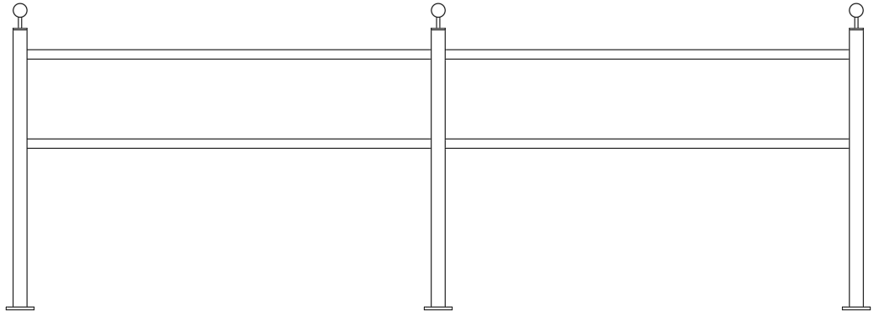 Izrada i montaža čelične ograde koja se sastoji od niže opisa: -Stupovi 50x50x3 -Prečnice fi 33.7x2 -Montažne ploče 100x100x10 -Poklopac stupa 50x50x5 -Nosač kugle šipka fi 12 -vrh stupa čelična kugla fi 50 -Elementi međusobno zavreni -Vruće pocinčavanje prema ISO 1461 -Primer 2K epoxy -Završna boja 2K, boja 0021-"kovano" -Spojna vijčana roba od inox-a u kvaliteti A4 Skica ograde: |  |  | m | 480.00
 |  |  |  | SVEUKUPNO: |  | 0.00 EUR
OBRAČUNATA STOPA PDV-a IZNOSI: |  |  | 25% |  | PDV: | 0.00 EUR
 |  |  |  | UKUPNO: |  | 0.00 EUR

